Pica Chips
 | FICHA TÉCNICA GALLETITAS CON CHIPS Y PICANTE

 |  |  |  |  |  | ID | A01

DENOMINACIÓN DEL PRODUCTO |  | Galletita de chocolate con picante y chips de chocolate libre de gluten
DESCRIPCIÓN |  | Galletita dulce libre de gluten elaborada a base de fécula de maíz y harina de arroz, con chips de chocolate y jalapeño deshidratado en polvo. Presenta un perfil de sabor que combina notas dulces de cacao y chocolate con un toque picante. Apta para personas con celiaquía o sensibilidad al gluten.
NOMBRE COMERCIAL |  | PICA CHIPS

COMPOSICIÓN
INGREDIENTES
Fécula de maíz |  | Esencia de vainilla
Harina de arroz |  | Esencia de chocolate
Aceite vegetal interesterificado |  | Jalapeño deshidratado en polvo |  |  | x
Azúcar |  | Goma xántica |  |  | x
Chips de chocolate |  | Sal |  |  | x
Jarabe de glucosa |  | Bicarbonato de amonio |  |  | x
Cacao en polvo alcalino |  | Bicarbonato de sodio |  |  | x
Huevo en polvo deshidratado |  | Bicarbonato de calcio |  |  | x
Miel

CARACTERÍSTICAS ORGANOLÉPTICAS
COLOR | SABOR | OLOR | TEXTURA
Marrón oscuro | Chocolate intenso con retrogusto picante | Caracteristico del chocolate | Crocante con trozos de chips de chocolate

CARACTERÍSTICAS FÍSICO - QUÍMICAS
HUMEDAD | DÍAMETRO | ALTURA X 10 UN. CRUDO | PESO X 10 UN. CRUDO | PESO X 10 UN. COCIDO
Entre 3.9% y 4.3% | 35 mm | 5 cm -5.5 cm | entre 133 g. y 137 g. | entre 123 g. y 127 g.

CONDICIONES DE CONSERVACIÓN
TEMPERATURA | Temperatura ambiente
HUMEDAD RELATIVA | menor de 65%
LUZ | Conservar alejado de la luz solar directa
CONTAMINACIÓN CRUZADA | Conservar en un lugar fresco, seco y donde no exista la contaminación cruzada
ENVASE | Cada unidad de 150g es envasada en bolsa de estructura Metal/Metal sellada al vacío. Las bolsas son nuevas, limpias y fabricadas con materiales que no transmiten olores ni sabores extraños al producto, garantizando la integridad del mismo hasta su consumo. Las bolsas se agrupan en cajas de cartón de 16 unidades para su distribución
VIDA UTIL | 6 meses

CONDICIONES DE ALMACENAMIENTO Y TRANSPORTE |  | Los almacenes y medios de transporte deben estar limpios, sin trazas de harina de trigo, autorizados para su uso por las autoridades sanitarias. La meracaderia se debe encotrar en cajas, las cuales deben ir en pallets cheps de medida europea (120 x 80 cm)

INFORMACIÓN NUTRICIONAL - POR 100 GRAMOS DE PRODUCTO
ENERGÍA | 408 kcal |  | 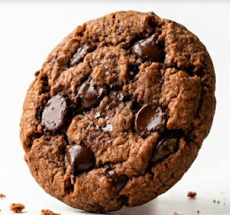
PROTEÍNAS | 3,5 g
GRASAS TOTALES | 14,9 g
HIDRATOS DE CARBONO | 63,9 g
AZUCARES | 29,9 g
FIBRA DIETÉTICA | 2,3 g
SODIO | 257 mg

Choco fit
 | FICHA TÉCNICA DE CHOCOFIT

 |  |  |  |  |  | ID | A02

DENOMINACIÓN DEL PRODUCTO |  | Galletitas sabor chocolate libre de gluten
DESCRIPCIÓN |  | Galletita dulce libre de gluten, sin azúcar y libre de alérgenos, elaborada a base de harina de arroz y fécula de maíz, con cacao alcalino y aceite de coco. Endulzada naturalmente con pasta de pasas de uva y edulcorante. Apta para personas con celiaquía, diabéticos y consumidores que buscan una alimentación más saludable
NOMBRE COMERCIAL |  | Chocofit

COMPOSICIÓN
INGREDIENTES
Harina de arroz |  | Psyllium |  |  | x
Fécula de maíz |  | Goma xantica |  |  | x
Aceite vegetal interesterificado |  | Esencia de chocolate |  |  | x
Cacao alcalino |  | Bicarbonato de sodio |  |  | x
Pasta de pasas de uva |  | Bicarbonato de calcio |  |  | x
Aceite de coco |  | Sal |  |  | x
Fibra de bambu
Edulcorante

CARACTERÍSTICAS ORGANOLÉPTICAS
COLOR | SABOR | OLOR | TEXTURA
Marrón oscuro característico del chocolate | Dulce, con sabor característico a chocolate | Caracteristico del chocolate | Masa tierna

CARACTERÍSTICAS FÍSICO - QUÍMICAS
HUMEDAD | MEDIDAS | ALTURA X 10 UNIDADES CRUDO | PESO X 10 UNIDADES CRUDO | PESO X 10 UNIDADES COCIDO
2,5 - 4,3 % | 5 cm largo/ 3 cm ancho | 4 cm -4.4 cm | 75gr -78 gr | 65 gr - 68 gr

CONDICIONES DE CONSERVACIÓN
TEMPERATURA | Temperatura ambiente
HUMEDAD RELATIVA | menor de 65%
LUZ | Conservar alejado de la luz solar directa
CONTAMINACIÓN CRUZADA | Conservar en un lugar fresco, seco y donde no exista la contaminación cruzada
ENVASE | Cada unidad de 150g es envasada en bolsa de estructura Metal/Metal sellada al vacío. Las bolsas son nuevas, limpias y fabricadas con materiales que no transmiten olores ni sabores extraños al producto, garantizando la integridad del mismo hasta su consumo. Las bolsas se agrupan en cajas de cartón de 16 unidades para su distribución
VIDA UTIL | 5 meses

CONDICIONES DE ALMACENAMIENTO Y TRANSPORTE |  | Los almacenes y medios de transporte deben estar limpios, sin trazas de harina de trigo, autorizados para su uso por las autoridades sanitarias. La meracaderia se debe encotrar en cajas, las cuales deben ir en pallets cheps de medida europea (120 x 80 cm)

INFORMACIÓN NUTRICIONAL - POR 100 GRAMOS DE PRODUCTO
ENERGÍA | 385 kcal |  | 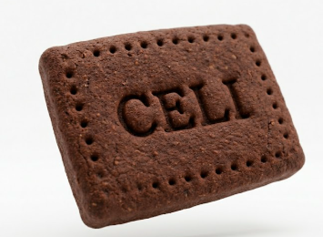
PROTEÍNAS | 5,2 g
GRASAS TOTALES | 13,8 g
HIDRATOS DE CARBONO | 62,4 g
AZUCARES | 4,2 g
FIBRA DIETÉTICA | 8,6 g
SODIO | 180 mg

Pepas chocobatt
 | FICHA TÉCNICA PEPAS DE CHOCOLATE Y BATATA

 |  |  |  |  |  | ID | A04

DENOMINACIÓN DEL PRODUCTO |  | Pepas de chocolate y batata libre de gluten
DESCRIPCIÓN |  | Galletita dulce sin gluten tipo pepa, elaborada a base de fécula de maíz y harina de arroz, con masa sabor chocolate y relleno de dulce de batata. Presenta un perfil de sabor que combina las notas amargas del cacao con la dulzura característica de la batata. Apta para personas con celiaquía o sensibilidad al gluten
NOMBRE COMERCIAL |  | Pepas Chocobatt

COMPOSICIÓN
INGREDIENTES
Masa |  | Relleno
Fecula de Maiz |  | Mermelada de batata
Harina de arroz |  | Azucar
Aceite vegetal interesterificado |  | Fecula de Maiz
Azúcar común |  | Esencia de vainilla |  |  | x
Jarabe de glucosa |  | Acido citrico |  |  | x
Cacao
Jarabe de maíz alta fructosa
Lecitina de soja
Esencia de Leche condensada
Goma xántica |  |  |  |  | x
Propionato de calcio |  |  |  |  | x
Sorbato de potasio |  |  |  |  | x
Esencia de chocolate |  |  |  |  | x
Sal |  |  |  |  | x

CARACTERÍSTICAS ORGANOLÉPTICAS
COLOR | SABOR | OLOR | TEXTURA
Marrón oscuro característico del chocolate en exterior, interior anaranjado de la batata | Dulce, con sabor característico a chocolate y relleno de batata | Caracteristico del chocolate | Masa tierna con relleno suave y homogéneo

CARACTERÍSTICAS FÍSICO - QUÍMICAS
HUMEDAD | DÍAMETRO | ALTURA X 5 UNIDADES CRUDO | PESO X 10 UNIDADES CRUDO | PESO X 10 UNIDADES COCIDO
7 % a 8.5% | 35 mm | 55 mm | 170 g-175 g | 150 g-155 g

CONDICIONES DE CONSERVACIÓN
TEMPERATURA | Temperatura ambiente
HUMEDAD RELATIVA | menor de 65%
LUZ | Conservar alejado de la luz solar directa
CONTAMINACIÓN CRUZADA | Conservar en un lugar fresco, seco y donde no exista la contaminación cruzada
ENVASE | Cada unidad de 150g es envasada en bolsa de estructura Metal/Metal sellada al vacío. Las bolsas son nuevas, limpias y fabricadas con materiales que no transmiten olores ni sabores extraños al producto, garantizando la integridad del mismo hasta su consumo. Las bolsas se agrupan en cajas de cartón de 16 unidades para su distribución
VIDA UTIL | 6 meses

CONDICIONES DE ALMACENAMIENTO Y TRANSPORTE |  | Los almacenes y medios de transporte deben estar limpios, sin trazas de harina de trigo, autorizados para su uso por las autoridades sanitarias. La meracaderia se debe encotrar en cajas, las cuales deben ir en pallets cheps de medida europea (120 x 80 cm)

INFORMACIÓN NUTRICIONAL - POR 100 GRAMOS DE PRODUCTO
ENERGÍA | 445 kcal |  | 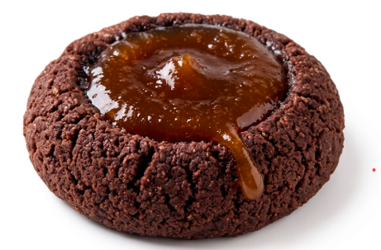
PROTEÍNAS | 4,8 g
GRASAS TOTALES | 16,2 g
HIDRATOS DE CARBONO | 72,5 g
AZUCARES | 28,3 g
FIBRA DIETÉTICA | 2,1 g
SODIO | 185 mg

Que Celi Low
 | FICHA TÉCNICA BIZCOCHO SABOR QUESO BAJO EN GRASA

 |  |  |  |  |  | ID | A05

DENOMINACIÓN DEL PRODUCTO |  | Bizcocho salado sabor queso libre de gluten y bajo en grasas

DESCRIPCIÓN |  | Bizcocho salado libre de gluten, bajo en grasas y sabor queso, elaborado a base de harina de arroz, almidón de maíz y fécula de mandioca. De textura crocante y liviana, apto para personas con celiaquía o sensibilidad al gluten que buscan una opción más saludable.
NOMBRE COMERCIAL |  | Que Celi

COMPOSICIÓN
INGREDIENTES
Harina de arroz |  | Dextrosa
Almidón de maíz |  | Goma xántica |  |  | x
Fécula de mandioca |  | Sal |  |  | x
Queso descremado en polvo |  | Bicarbonato de sodio |  |  | x
Clara de huevo en polvo |  | Polvo para hornear |  |  | x
Aceite de girasol alto leico |  | Esencia de queso |  |  | x
Aceite vegetal interesterificado
CARACTERÍSTICAS ORGANOLÉPTICAS
Aspecto | SABOR | OLOR | TEXTURA
Piezas pequeñas; superficie lisa a levemente agrietada; color amarillo dorado a dorado intenso; sin quemados, sin deformaciones ni manchas; interior compacto | Característico a queso, salado y levemente mantecoso; | Aroma agradable a queso fundido y horneado; | Crocante en exterior, con interior levemente hueco o blando según la variedad; liviano; se quiebra limpiamente al morder; no gomoso ni apelmazado

CARACTERÍSTICAS FÍSICO - QUÍMICAS
HUMEDAD | DIAMETRO | ALTURA X 5 UNIDADES CRUDO | PESO X 10 UNIDADES CRUDO | PESO X 10 UNIDADES COCIDO
4 - 6 % | 3-3,5 cm | 5cm - 5.5 cm | 90-95 gr | 80- 85 gr

CONDICIONES DE CONSERVACIÓN
TEMPERATURA | Temperatura ambiente
HUMEDAD RELATIVA | menor de 65%
LUZ | Conservar alejado de la luz solar directa
CONTAMINACIÓN CRUZADA | Conservar en un lugar fresco, seco y donde no exista la contaminación cruzada
ENVASE | Cada unidad de150 g es envasada en bolsa de estructura Metal/Metal sellada al vacío . Las bolsas son nuevas, limpias y fabricadas con materiales que no transmiten olores ni sabores extraños al producto, garantizando la integridad del mismo hasta su consumo. Las bolsas se agrupan en cajas de cartón de 12 unidades para su distribución
VIDA UTIL | 6 meses

CONDICIONES DE ALMACENAMIENTO Y TRANSPORTE |  | Los almacenes y medios de transporte deben estar limpios, sin trazas de harina de trigo, autorizados para su uso por las autoridades sanitarias. La meracaderia se debe encotrar en cajas, las cuales deben ir en pallets cheps de medida europea (120 x 80 cm)

INFORMACIÓN NUTRICIONAL - POR 100 GRAMOS DE PRODUCTO
ENERGÍA | 368 kcal |  | 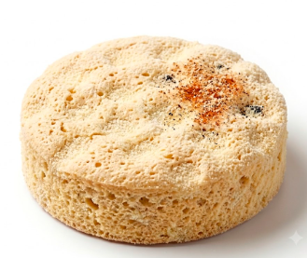
PROTEÍNAS | 9,8 g
GRASAS TOTALES | 7,2 g
HIDRATOS DE CARBONO | 67,4 g
AZUCARES | 2,8 g
FIBRA DIETÉTICA | 1,2 g
SODIO | 410 mg

Que Celi
 | FICHA TÉCNICA BIZCOCHO SABOR QUESO

 |  |  |  |  |  | ID | A06

DENOMINACIÓN DEL PRODUCTO |  | Bizcocho salado sabor queso libre de gluten

DESCRIPCIÓN |  | Bizcocho salado sin gluten elaborado a base de harina de arroz, almidón de maíz y fécula de mandioca, conq ueso rallado . De textura crocante y liviana, apto para personas con celiaquía o sensibilidad al gluten
NOMBRE COMERCIAL |  | Que Celi

COMPOSICIÓN
INGREDIENTES
Harina de arroz |  | Dextrosa
Almidón de maíz |  | Sal |  |  | x
Fécula de mandioca |  | Goma xántica |  |  | x
Grasa vacuna |  | Bicarbonato de sodio |  |  | x
Queso rallado |  | Polvo de hornear |  |  | x
Aceite de girasol alto leico |  | Esencia de queso |  |  | x
Huevo en polvo deshidratado
CARACTERÍSTICAS ORGANOLÉPTICAS
Aspecto | SABOR | OLOR | TEXTURA
Piezas pequeñas; superficie lisa a levemente agrietada; color amarillo dorado a dorado intenso; sin quemados, sin deformaciones ni manchas; interior compacto | Característico a queso, salado y levemente mantecoso; | Aroma agradable a queso fundido y horneado; | Crocante en exterior, con interior levemente hueco o blando según la variedad; liviano; se quiebra limpiamente al morder; no gomoso ni apelmazado

CARACTERÍSTICAS FÍSICO - QUÍMICAS
HUMEDAD | DIAMETRO | ALTURA X 5 UNIDADES CRUDO | PESO X 10 UNIDADES CRUDO | PESO X 10 UNIDADES COCIDO
4 - 6 % | 3-3,5 cm | 5cm - 5.5 cm | 90-95 gr | 80- 85 gr

CONDICIONES DE CONSERVACIÓN
TEMPERATURA | Temperatura ambiente
HUMEDAD RELATIVA | menor de 65%
LUZ | Conservar alejado de la luz solar directa
CONTAMINACIÓN CRUZADA | Conservar en un lugar fresco, seco y donde no exista la contaminación cruzada
ENVASE | Cada unidad de150 g es envasada en bolsa de estructura Metal/Metal sellada al vacío . Las bolsas son nuevas, limpias y fabricadas con materiales que no transmiten olores ni sabores extraños al producto, garantizando la integridad del mismo hasta su consumo. Las bolsas se agrupan en cajas de cartón de 12 unidades para su distribución
VIDA UTIL | 6 meses

CONDICIONES DE ALMACENAMIENTO Y TRANSPORTE |  | Los almacenes y medios de transporte deben estar limpios, sin trazas de harina de trigo, autorizados para su uso por las autoridades sanitarias. La meracaderia se debe encotrar en cajas, las cuales deben ir en pallets cheps de medida europea (120 x 80 cm)

INFORMACIÓN NUTRICIONAL - POR 100 GRAMOS DE PRODUCTO
ENERGÍA | 412 kcal |  | 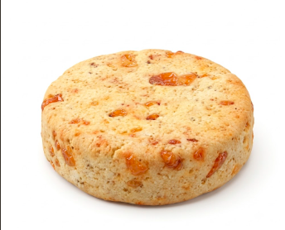
PROTEÍNAS | 7,0 g
GRASAS TOTALES | 15,8 g
HIDRATOS DE CARBONO | 65,2 g
AZUCARES | 3,1 g
FIBRA DIETÉTICA | 1,4 g
SODIO | 418 mg

Polvorones Chocolate SA
 | FICHA TÉCNICA POLVORONES

 |  |  |  |  |  | ID | A07

DENOMINACIÓN DEL PRODUCTO |  | Polvoron sabor cacao sin azucar libre de gluten
DESCRIPCIÓN |  | Galletita dulce estilo polvoron libre de gluten sabor chocolate sin azúcar y bajo en grasas, elaborado a base de fécula de maíz y harina de arroz. Endulzado naturalmente, apto para personas con celiaquía, diabéticos y consumidores que buscan una alimentación más saludable
NOMBRE COMERCIAL |  | Polvoron de Cacao SA

COMPOSICIÓN
INGREDIENTES
Fécula de maíz |  | Edulcorante
Harina de arroz |  | Esencia de chocolate |  |  | x
Aceite vegetal interesterificado |  | Goma xántica |  |  | x
Pasta de pasas de uva |  | Panacea |  |  | x
Cacao alcalino |  | Propionato de calcio |  |  | x
Fibra de bambú |  | Polvo de hornear |  |  | x
 |  | Bicarbonato de amonio |  |  | x

CARACTERÍSTICAS ORGANOLÉPTICAS
COLOR | SABOR | OLOR | TEXTURA
Dorado uniforme con leves tonos tostados en la superficie | Dulce con el clasico sabor a cacao | Aroma dulce y suave a chocolate | Arenosa y suave

CARACTERÍSTICAS FÍSICO - QUÍMICAS
HUMEDAD | DÍAMETRO | ALTURA X 5 UNIDADES CRUDO | PESO X 10 UNIDADES CRUDO | PESO X 10 UNIDADES COCIDO
6,0 - 7,5 % | 35 mm | 5 cm -5.5 cm | entre 133 g. y 137 g. | entre 123 g. y 127 g.

CONDICIONES DE CONSERVACIÓN
TEMPERATURA | Temperatura ambiente
HUMEDAD RELATIVA | menor de 65%
LUZ | Conservar alejado de la luz solar directa
CONTAMINACIÓN CRUZADA | Conservar en un lugar fresco, seco y donde no exista la contaminación cruzada
ENVASE | Cada unidad de 150g es envasada en bolsa de estructura Metal/Metal sellada al vacío. Las bolsas son nuevas, limpias y fabricadas con materiales que no transmiten olores ni sabores extraños al producto, garantizando la integridad del mismo hasta su consumo. Las bolsas se agrupan en cajas de cartón de 16 unidades para su distribución
VIDA UTIL | 6 meses

CONDICIONES DE ALMACENAMIENTO Y TRANSPORTE |  | Los almacenes y medios de transporte deben estar limpios, sin trazas de harina de trigo, autorizados para su uso por las autoridades sanitarias. La meracaderia se debe encotrar en cajas, las cuales deben ir en pallets cheps de medida europea (120 x 80 cm)

INFORMACIÓN NUTRICIONAL - POR 100 GRAMOS DE PRODUCTO
ENERGÍA | 358 kcal |  | 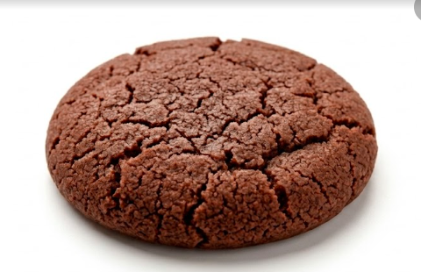
PROTEÍNAS | 4,8 g
GRASAS TOTALES | 9,2 g
HIDRATOS DE CARBONO | 62,4 g
AZUCARES | 5,8 g
FIBRA DIETÉTICA | 7,4 g
SODIO | 175 mg

Polvorones
 | FICHA TÉCNICA POLVORONES

 |  |  |  |  |  | ID | A08

DENOMINACIÓN DEL PRODUCTO |  | Polvoron sabor vainilla, naranja o limon libre de gluten
DESCRIPCIÓN |  | Galletita dulce estilo polvoron libre de gluten elaborado a base de fécula de maíz y harina de arroz, de sabor vainilla, naranja o limon . Apto para personas con celiaquía o sensibilidad al gluten
NOMBRE COMERCIAL |  | Polvorones Celi Vainilla/Limon/Naranja

COMPOSICIÓN
INGREDIENTES
Fécula de maíz |  | Goma xántica |  |  | x
Harina de arroz |  | Panacea |  |  | x
Aceite vegetal interesterificado |  | Propionato de calcio |  |  | x
Azúcar común |  | Polvo para hornear |  |  | x
Jarabe de glucosa |  | Bicarbonato de amonio |  |  | x
Lecitina de soja |  | Bicarbonato de sodio |  |  | x
Edulzugar |  | Sal |  |  | x
Esencia de vainilla /naranja /limon |  |  |  |  | x
CARACTERÍSTICAS ORGANOLÉPTICAS
COLOR | SABOR | OLOR | TEXTURA
Dorado uniforme con leves tonos tostados en la superficie | Dulce suave con notas de vainilla, naranja o limon | Aroma dulce y suave a vainilla,naranja o limon | Arenosa y suave

CARACTERÍSTICAS FÍSICO - QUÍMICAS
HUMEDAD | DÍAMETRO | ALTURA X 5 UNIDADES CRUDO | PESO X 10 UNIDADES CRUDO | PESO X 10 UNIDADES COCIDO
6,0 - 7,5 % | 35 mm | 5 cm -5.5 cm | entre 133 g. y 137 g. | entre 123 g. y 127 g.

CONDICIONES DE CONSERVACIÓN
TEMPERATURA | Temperatura ambiente
HUMEDAD RELATIVA | menor de 65%
LUZ | Conservar alejado de la luz solar directa
CONTAMINACIÓN CRUZADA | Conservar en un lugar fresco, seco y donde no exista la contaminación cruzada
ENVASE | Cada unidad de 150g es envasada en bolsa de estructura Metal/Metal sellada al vacío. Las bolsas son nuevas, limpias y fabricadas con materiales que no transmiten olores ni sabores extraños al producto, garantizando la integridad del mismo hasta su consumo. Las bolsas se agrupan en cajas de cartón de 16 unidades para su distribución
VIDA UTIL | 7 meses

CONDICIONES DE ALMACENAMIENTO Y TRANSPORTE |  | Los almacenes y medios de transporte deben estar limpios, sin trazas de harina de trigo, autorizados para su uso por las autoridades sanitarias. La meracaderia se debe encotrar en cajas, las cuales deben ir en pallets cheps de medida europea (120 x 80 cm)

INFORMACIÓN NUTRICIONAL - POR 100 GRAMOS DE PRODUCTO
ENERGÍA | 468 kcal |  | 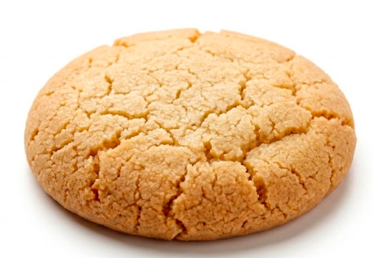
PROTEÍNAS | 3.2 g
GRASAS TOTALES | 18.5 g
HIDRATOS DE CARBONO | 74.8 g
AZUCARES | 18.2 g
FIBRA DIETÉTICA | 1.1 g
SODIO | 175 mg

Pan de molde
 | FICHA TÉCNICA DE CELIPAN

 |  |  |  |  | ID | B01

DENOMINACIÓN DEL PRODUCTO |  | Pan de molde libre de gluten
DESCRIPCIÓN |  | Pan de molde libre de gluten elaborado a base de harina de arroz, almidón de maíz y fécula de mandioca, . De miga suave y corteza tierna. Presentación en unidad de 400g. Apto para personas con celiaquía o sensibilidad al gluten.
NOMBRE COMERCIAL |  | Celi Pan

COMPOSICIÓN
INGREDIENTES
Harina de arroz |  | Levadura
Almidon de maiz |  | Fibra C 200 |  | x
Fecula de mandioca |  | Psyllium |  | x
Aceite girasol |  | Goma xantica |  | x
Leche entera en polvo |  | Sal |  | x
Azucar

CARACTERÍSTICAS ORGANOLÉPTICAS
COLOR | SABOR | OLOR | TEXTURA
Exterior: dorado pálido a dorado oscuro; Miga: blanco a crema | Suave, neutro a levemente dulce; sin retrogusto amargo ni sabores extraños | Característico a pan cocido; suave, ligeramente dulce; sin olores extraños, rancios o fermentados | Miga blanda y húmeda al tacto; ligeramente densa comparada con pan convencional; no gomosa ni pegajosa en exceso

CARACTERÍSTICAS FÍSICO - QUÍMICAS
HUMEDAD | MEDIDAS | PESO POR UNIDAD
47,5 - 49,5 % | 35 mm | 400 g

CONDICIONES DE CONSERVACIÓN
TEMPERATURA | Temperatura ambiente
HUMEDAD RELATIVA | menor al 55%
LUZ | Conservar alejado de la luz solar directa
CONTAMINACIÓN CRUZADA | Conservar en un lugar fresco, seco y donde no exista la contaminación cruzada
ENVASE | Cada unidad de 400g es envasada en bolsa sellada . Las bolsas son nuevas, limpias y fabricadas con materiales que no transmiten olores ni sabores extraños al producto, garantizando la integridad del mismo hasta su consumo. Las bolsas se agrupan en cajas de cartón de 9 unidades para su distribución
VIDA UTIL | 30 dias

CONDICIONES DE ALMACENAMIENTO Y TRANSPORTE |  | Los almacenes y medios de transporte deben estar limpios, sin trazas de harina de trigo, autorizados para su uso por las autoridades sanitarias. La meracaderia se debe encotrar en cajas, las cuales deben ir en pallets cheps de medida europea (120 x 80 cm)

INFORMACIÓN NUTRICIONAL - POR 100 GRAMOS DE PRODUCTO
ENERGÍA | 268 kcal |  | 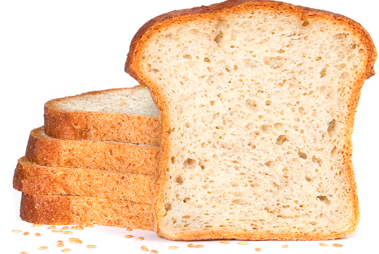
PROTEÍNAS | 5,8 g
GRASAS TOTALES | 7,2 g
HIDRATOS DE CARBONO | 44,6 g
AZUCARES | 3,2 g
FIBRA DIETÉTICA | 3,8 g
SODIO | 320 mg

Budines vainilla-limon-naranja
 | FICHA TÉCNICA BUDINES VAINILLA-LIMON-NARANJA

 |  |  |  |  | ID | B02

DENOMINACIÓN DEL PRODUCTO |  | Budin sabor vainilla/limon/naranja
DESCRIPCIÓN |  | Budín sin gluten elaborado a base de fécula de maíz, harina de arroz y fécula de mandioca. Disponible en tres variedades de sabor: vainilla, limón y naranja.. Apto para personas con celiaquía o sensibilidad al gluten
NOMBRE COMERCIAL |  | Budin Celi clasicos

COMPOSICIÓN
INGREDIENTES
Fecula de maiz |  | Panacea |  | x
Harina de arroz |  | Esencia de vainilla/ limón/ naranja |  | x
Azucar |  | Propianato de calcio |  | x
Fecula de mandioca |  | Sorbato de potasio |  | x
Margarina |  | Sal |  | x
Huevo en polvo deshidratado
Leche en polvo
Polvo de hornear
Goma xantica |  |  |  | x

CARACTERÍSTICAS ORGANOLÉPTICAS
Aspecto | SABOR | OLOR | TEXTURA
Superficie lisa a levemente agrietada en la parte superior ; corteza fina, uniforme; color dorado a marrón dorado; sin quemados ni hundimientos | Dulce, suave y característico de la variedad declarada; equilibrado; sin retrogusto amargo ni sabores extraños | Característico según la variedad; agradable, dulce, con notas propias del ingrediente predominante; sin olores rancios, ácidos o extraños | Húmeda, blanda y algo densa

CARACTERÍSTICAS FÍSICO - QUÍMICAS
HUMEDAD | MEDIDAS | PESO POR UNIDAD
15 - 18 % | 155- 50-60mm | 180 g

CONDICIONES DE CONSERVACIÓN
TEMPERATURA | Temperatura ambiente
HUMEDAD RELATIVA | menor 70%
LUZ | Conservar alejado de la luz solar directa
CONTAMINACIÓN CRUZADA | Conservar en un lugar fresco, seco y donde no exista la contaminación cruzada
ENVASE | Cada unidad de180g es envasada en bolsa de estructura Metal/Metal sellada al vacío . Las bolsas son nuevas, limpias y fabricadas con materiales que no transmiten olores ni sabores extraños al producto, garantizando la integridad del mismo hasta su consumo. Las bolsas se agrupan en cajas de cartón de 12 unidades para su distribución
VIDA UTIL | 5 meses

CONDICIONES DE ALMACENAMIENTO Y TRANSPORTE |  | Los almacenes y medios de transporte deben estar limpios, sin trazas de harina de trigo, autorizados para su uso por las autoridades sanitarias. La meracaderia se debe encotrar en cajas, las cuales deben ir en pallets cheps de medida europea (120 x 80 cm)

INFORMACIÓN NUTRICIONAL - POR 100 GRAMOS DE PRODUCTO
ENERGÍA | 312 kcal |  | 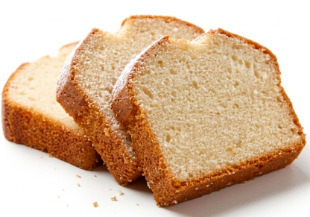
PROTEÍNAS | 4,2 g
GRASAS TOTALES | 8,4 g
HIDRATOS DE CARBONO | 54,8 g
AZUCARES | 18,2 g
FIBRA DIETÉTICA | 1,2 g
SODIO | 195 mg

Budin con chips
 | FICHA TÉCNICA BUDIN CON CHIPS

 |  |  |  | ID

DENOMINACIÓN DEL PRODUCTO |  | Budin con chip de chocolate
DESCRIPCIÓN |  | Budin libre de gluten de vainilla con chips de chocolate, elaborado a base de fécula de maíz, harina de arroz y fécula de mandioca, de textura suave, húmeda y esponjosa . Con incorporación de chips de chocolate que aportan un contraste de sabor y textura. Apto para personas con celiaquía o sensibilidad al gluten.
NOMBRE COMERCIAL |  | Budin Celi con chips

COMPOSICIÓN
INGREDIENTES
Fecula de maiz |  | Panacea
Harina de arroz |  | Esencia de vainilla
Azucar |  | Propianato de calcio
Fecula de mandioca |  | Sorbato de potasio
Margarina |  | Sal
Chips de chocolate
Huevo en polvo deshidratado
Leche en polvo
Polvo de hornear
Goma xantica
CARACTERÍSTICAS ORGANOLÉPTICAS
Aspecto | SABOR | OLOR | TEXTURA
Superficie lisa a levemente agrietada en la parte superior ; corteza fina, uniforme; color dorado a marrón dorado; sin quemados ni hundimientos | Dulce, suave y característico de la variedad declarada; equilibrado; sin retrogusto amargo ni sabores extraños | Característico según la variedad; agradable, dulce, con notas propias del ingrediente predominante; sin olores rancios, ácidos o extraños | Húmeda, blanda y algo densa,

CARACTERÍSTICAS FÍSICO - QUÍMICAS
HUMEDAD | MEDIDAS | PESO POR UNIDAD
15 - 18 % | 155- 50-60mm | 180 g

CONDICIONES DE CONSERVACIÓN
TEMPERATURA | Temperatura ambiente
HUMEDAD RELATIVA | menor 70%
LUZ | Conservar alejado de la luz solar directa
CONTAMINACIÓN CRUZADA | Conservar en un lugar fresco, seco y donde no exista la contaminación cruzada
ENVASE | Cada unidad de180g es envasada en bolsa de estructura Metal/Metal sellada al vacío . Las bolsas son nuevas, limpias y fabricadas con materiales que no transmiten olores ni sabores extraños al producto, garantizando la integridad del mismo hasta su consumo. Las bolsas se agrupan en cajas de cartón de 12 unidades para su distribución
VIDA UTIL | 5 meses

CONDICIONES DE ALMACENAMIENTO Y TRANSPORTE |  | Los almacenes y medios de transporte deben estar limpios, sin trazas de harina de trigo, autorizados para su uso por las autoridades sanitarias. La meracaderia se debe encotrar en cajas, las cuales deben ir en pallets cheps de medida europea (120 x 80 cm)

INFORMACIÓN NUTRICIONAL - POR 100 GRAMOS DE PRODUCTO
ENERGÍA | 328 kcal |  | 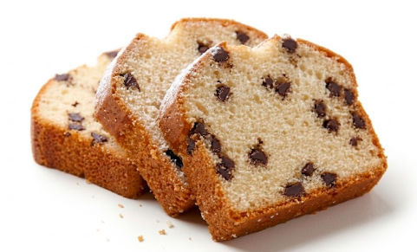
PROTEÍNAS | 4,4 g
GRASAS TOTALES | 9,8 g
HIDRATOS DE CARBONO | 55,2 g
AZUCARES | 19,4 g
FIBRA DIETÉTICA | 1,4 g
SODIO | 192 mg

Budin marmolado
 | FICHA TÉCNICA BUDIN MARMOLADO

DENOMINACIÓN DEL PRODUCTO |  | Budin con chip de chocolate
DESCRIPCIÓN |  | Budín sin TACC marmolado de vainilla y cacao, elaborado a base de fécula de maíz, harina de arroz y fécula de mandioca, de textura suave, húmeda y esponjosa característica. Presenta un efecto marmolado visual y de sabor. Apto para personas con celiaquía o sensibilidad al gluten
NOMBRE COMERCIAL |  | Budin Celi marmolado

COMPOSICIÓN
INGREDIENTES
Fecula de maiz |  | Polvo de honear
Harina de arroz |  | Goma xantica
Azucar |  | Panacea
Fecula de mandioca |  | Esencia de vainilla
Margarina |  | Propionato de calcio
Cacao alcalino |  | Sorbato de potasio
Huevo en polvo deshidratado |  | Sal
Leche en polvo
Jarabe de glucosa

CARACTERÍSTICAS ORGANOLÉPTICAS
Aspecto | SABOR | OLOR | TEXTURA
Superficie lisa a levemente agrietada en la parte superior ; corteza fina, uniforme; color dorado a marrón dorado; sin quemados ni hundimientos | Dulce, suave y característico de la variedad declarada; equilibrado; sin retrogusto amargo ni sabores extraños | Característico según la variedad; agradable, dulce, con notas propias del ingrediente predominante; sin olores rancios, ácidos o extraños | Húmeda, blanda y algo densa,

CARACTERÍSTICAS FÍSICO - QUÍMICAS
HUMEDAD | MEDIDAS | PESO POR UNIDAD
15 - 18 % | 155- 50-60mm | 180 g

CONDICIONES DE CONSERVACIÓN
TEMPERATURA | Temperatura ambiente
HUMEDAD RELATIVA | menor 70%
LUZ | Conservar alejado de la luz solar directa
CONTAMINACIÓN CRUZADA | Conservar en un lugar fresco, seco y donde no exista la contaminación cruzada
ENVASE | Cada unidad de180g es envasada en bolsa de estructura Metal/Metal sellada al vacío . Las bolsas son nuevas, limpias y fabricadas con materiales que no transmiten olores ni sabores extraños al producto, garantizando la integridad del mismo hasta su consumo. Las bolsas se agrupan en cajas de cartón de 12 unidades para su distribución
VIDA UTIL | 5 meses

CONDICIONES DE ALMACENAMIENTO Y TRANSPORTE |  | Los almacenes y medios de transporte deben estar limpios, sin trazas de harina de trigo, autorizados para su uso por las autoridades sanitarias. La meracaderia se debe encotrar en cajas, las cuales deben ir en pallets cheps de medida europea (120 x 80 cm)

INFORMACIÓN NUTRICIONAL - POR 100 GRAMOS DE PRODUCTO
ENERGÍA | 335 kcal |  | 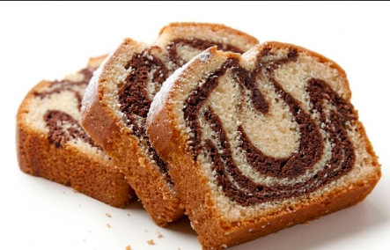
PROTEÍNAS | 4,6 g
GRASAS TOTALES | 9,2 g
HIDRATOS DE CARBONO | 56,8 g
AZUCARES | 17,8 g
FIBRA DIETÉTICA | 2,1 g
SODIO | 190 mg

Budin cacao
 | FICHA TÉCNICA BUDIN DE CACAO

DENOMINACIÓN DEL PRODUCTO |  | Budin con chip de chocolate
DESCRIPCIÓN |  | Budín libre de gluten de chocolate, elaborado a base de fécula de maíz, harina de arroz y fécula de mandioca, con alto contenido de cacao alcalino que le otorga su característico sabor intenso a chocolate. De textura suave, húmeda y esponjosa, con aroma y sabor a chocolate en toda la masa. Apto para personas con celiaquía o sensibilidad al gluten
NOMBRE COMERCIAL |  | Budin Celi de cacao

COMPOSICIÓN
INGREDIENTES
Fecula de maiz |  | Polvo de honear
Harina de arroz |  | Goma xantica
Azucar |  | Panacea
Cacao alcalino |  | Esencia de chocolate
Fecula de macioca |  | Propionato de calcio
Margarina |  | Sorbato de potasio
Huevo en polvo deshidratado |  | Sal
Leche en polvo
Jarabe de glucosa

CARACTERÍSTICAS ORGANOLÉPTICAS
Aspecto | SABOR | OLOR | TEXTURA
Superficie lisa a levemente agrietada en la parte superior ; corteza fina, uniforme; color dorado a marrón dorado; sin quemados ni hundimientos | Dulce, suave y característico de la variedad declarada; equilibrado; sin retrogusto amargo ni sabores extraños | Característico según la variedad; agradable, dulce, con notas propias del ingrediente predominante; sin olores rancios, ácidos o extraños | Húmeda, blanda y algo densa,

CARACTERÍSTICAS FÍSICO - QUÍMICAS
HUMEDAD | MEDIDAS | PESO POR UNIDAD
15 - 18 % | 155- 50-60mm | 180 g

CONDICIONES DE CONSERVACIÓN
TEMPERATURA | Temperatura ambiente
HUMEDAD RELATIVA | menor 70%
LUZ | Conservar alejado de la luz solar directa
CONTAMINACIÓN CRUZADA | Conservar en un lugar fresco, seco y donde no exista la contaminación cruzada
ENVASE | Cada unidad de180g es envasada en bolsa de estructura Metal/Metal sellada al vacío . Las bolsas son nuevas, limpias y fabricadas con materiales que no transmiten olores ni sabores extraños al producto, garantizando la integridad del mismo hasta su consumo. Las bolsas se agrupan en cajas de cartón de 12 unidades para su distribución
VIDA UTIL | 5 meses

CONDICIONES DE ALMACENAMIENTO Y TRANSPORTE |  | Los almacenes y medios de transporte deben estar limpios, sin trazas de harina de trigo, autorizados para su uso por las autoridades sanitarias. La meracaderia se debe encotrar en cajas, las cuales deben ir en pallets cheps de medida europea (120 x 80 cm)

INFORMACIÓN NUTRICIONAL - POR 100 GRAMOS DE PRODUCTO
ENERGÍA | 342 kcal |  | 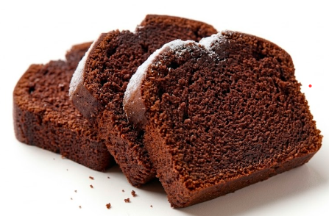
PROTEÍNAS | 5,1 g
GRASAS TOTALES | 9,5 g
HIDRATOS DE CARBONO | 55,4 g
AZUCARES | 17,2 g
FIBRA DIETÉTICA | 3,2 g
SODIO | 188 mg

Notas
Denominación del producto | Galletita de chocolate con picante y chips de chocolate libre de gluten

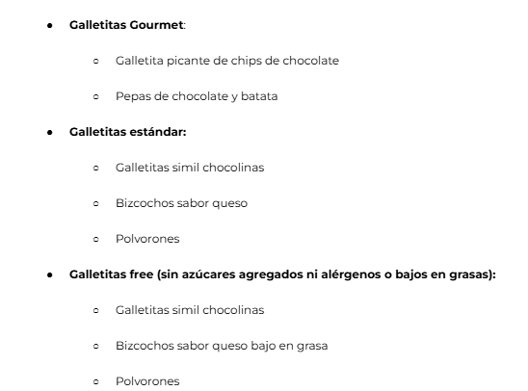
Descripción | Producto libre de gluten, elaborado con harinas sin gluten, con sabor a chocolate y un toque picante, con chips de chocolate.
Nombre comercial | Pica chips
Composición | Fecula de maiz | Sal | Goma xantica
 | Harina de arroz | Esencia de vainilla | Miel
 | Aceite vegetal interesterificado | Esencia de chocolate | Huevo en polvo
 | Cacao en polvo | Bicarbonato de amonio | Jalapeño deshidratado en polvo
 | Jarabe de glucosa | Bicarbonato de sodio
 | Azucar | Bicarbonato de calcio
 | Chips de chocolate | Goma xantica
Caracteristicas organolépticas | Color | marron oscuro
 | Sabor | Chocolate intenso con retrogusto picante
 | Olor | Caracteristico del chocolate
 | Textura | Crocante con trozos de chips de chocolate
Caracteristicas fisico- quimicas | Humedad | Entre 3.9% y 4.3%
 | Diametro | 35 mm
 | Altura x 10 unidades crudo
 | Peso x 10 Unidades crudo | entre 133 g. y 137 g.
 | Peso x 10 unidades cocido | entre 123 g. y 127 g.
Condiciones de conservación | Temperatura | Temperatura ambiente
 | Humedad relativa | menor de 65%
 | Luz | Conservar alejado de la luz solar directa
 | Otro | Conservar en un lugar fresco, seco y donde no exista la contaminación cruzada
Condiciones de almacenamiento y transporte | Los almacenes y medios de transporte deben estar limpios, sin trazas de harina de trigo, autorizados para su uso por las autoridades sanitarias. La meracaderia se debe encotrar en cajas, las cuales deben ir en pallets cheps de medida europea (120 x 80 cm)
Caracteristicas nutricionales (Por 100 gr de producto)

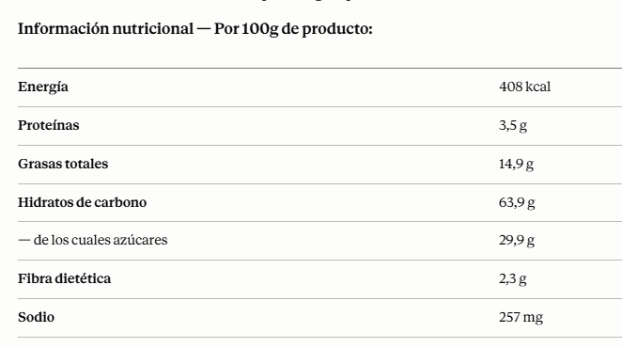
Envasado | Cada unidad de 150g es envasada en bolsa de estructura Metal/Metal sellada al vacío. Las bolsas son nuevas, limpias y fabricadas con materiales que no transmiten olores ni sabores extraños al producto, garantizando la integridad del mismo hasta su consumo. Las bolsas se agrupan en cajas de cartón de 16 unidades para su distribución
Vida util | 6 meses
Alergenos | Huevo

